Sheet1
 |  |  | 实验分析报告

实验名称： | Experiment_07-17-2019_234200 |  |  |  |  |  | 耗时：

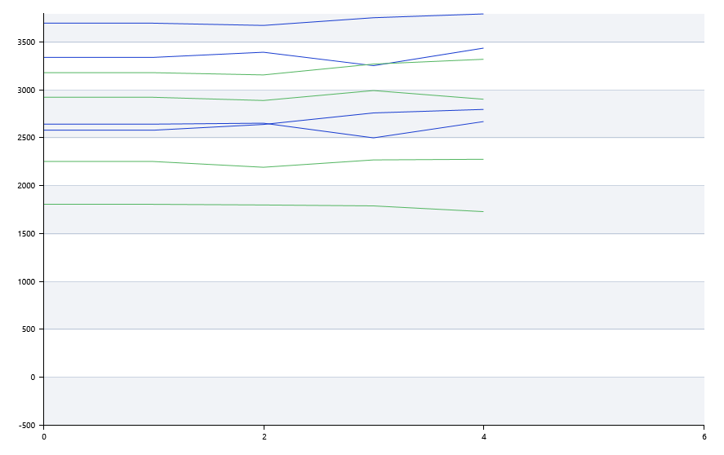

A | 1 | 2 | 3 | 4 | 5 | 6 | 7 | 8
FAM： | 阴性 | 阴性 | 阴性 | 阴性
HEX： | 阴性 | 阴性 | 阴性 | 阴性
ROX： | 阴性 | 阴性 | 阴性 | 阴性
Cy5： | 阴性 | 阴性 | 阴性 | 阴性

B | 1 | 2 | 3 | 4 | 5 | 6 | 7 | 8
FAM： | 20.510603055 | 21.073850832 | 19.057311064 | 21.618454233
HEX： | 18.816059305 | 22.791185393 | 21.123562054 | 17.027973732
ROX： | 17.030862808 | 17.030862808 | 17.030862808 | 17.030862808
Cy5： | 17.030862808 | 17.030862808 | 17.030862808 | 17.030862808

预变性温度 | 91.7
预变性时间 | 10
变性温度 | 90.1
变性时间 | 10
退火温度 | 60
退火时间 | 10
延伸温度 | 0
延伸时间 | 0
保持温度 | 50
保持时间 | 10
循环数 | 40

 |  |  |  |  |  | 日 期： | 7/17/19

 |  |  |  |  |  | 操 作 人：

